Chi tiết địa chất
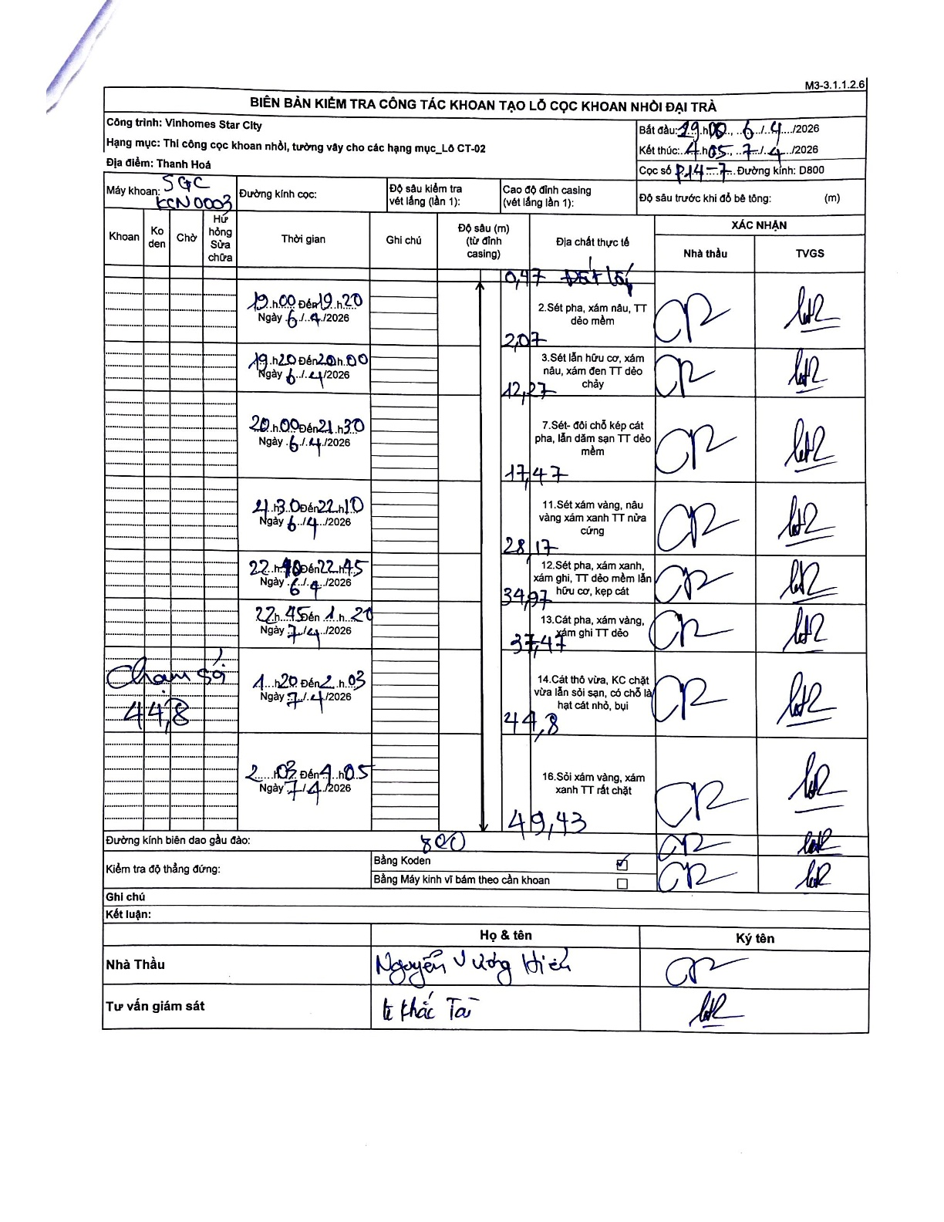
Dự án | Star City Thanh Hóa
Hạng mục | Thi công cọc khoan nhồi, tường vây cho các hạng mục_Lô CT-02
Tên bộ phận | Thi công cọc khoan nhồi
Số hiệu cọc | P14-7
Tên Máy khoan | SGC-KCN0003
Đường kính | D800
Bắt đầu thi công | 19:00 06/04/2026
Kết thúc thi công | 04:05 07/04/2026

Địa chất TT | Đường kính | Mô tả lớp thiết kế | Từ (h) | Đến (h) | Cao độ từ | Cao độ đến | T.Gian (h) | Dài (m) | V (m/h) | Ghi chú
Đất lấp | D800 | Đất lấp | 19:00 | 19:20 | 0 | -0.47 | 0.33 | 0.47 | 1.41
2 | D800 | Sét pha, xám nâu, TT dẻo mềm | 19:20 | 20:00 | -0.47 | -2.07 | 0.67 | 1.6 | 2.4
3 | D800 | Sét lẫn hữu cơ, xám nâu, xám đen TT dẻo chảy | 20:00 | 21:30 | -2.07 | -12.27 | 1.5 | 10.2 | 6.8
4 | D800 | Sét- đôi chỗ kẹp cát pha, lẫn dăm sạn TT dẻo mềm | 21:30 | 22:10 | -12.27 | -17.47 | 0.67 | 5.2 | 7.8
5 | D800 | Sét xám vàng, nâu vàng xám xanh TT nửa cứng | 22:10 | 22:45 | -17.47 | -28.17 | 0.58 | 10.7 | 18.34
6 | D800 | Sét pha, xám xanh, xám ghi, TT dẻo mềm lẫn hữu cơ, kẹp cát | 22:45 | 23:20 | -28.17 | -34.97 | 0.58 | 6.8 | 11.66
7 | D800 | Sét pha, xám xanh, xám ghi TT dẻo | 23:20 | 01:03 | -34.97 | -37.47 | 1.72 | 2.5 | 1.46
8 | D800 | Cát thô vừa, KC chặt vừa lẫn sỏi sạn, có chỗ là hạt cát nhỏ, bụi | 01:03 | 02:05 | -37.47 | -44.8 | 1.03 | 7.33 | 7.09
9 | D800 | Sỏi xám vàng, xám xanh TT rất chặt | 02:05 | 04:05 | -44.8 | -49.43 | 2 | 4.63 | 2.32

ẢNH BIÊN BẢN GỐC

